参考資料 写真規定
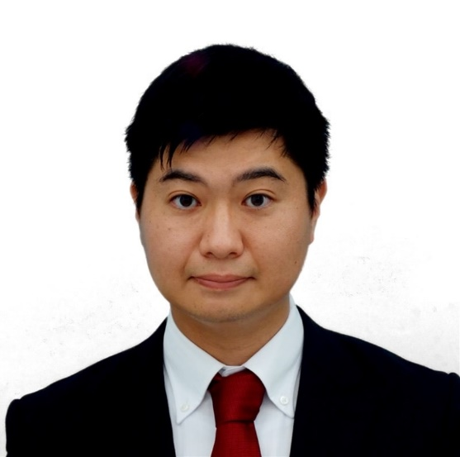
インド写真規定 PHOTO SPECIFICATIONS
 |  | 【良い写真例】
厳しくチェックされますので、以下の規定を厳守下さい。Photo must be meet all the conditions below to avoid rejection.

【背景色『純白』の判断基準】
・Jpegデータを開いたときに写真背景と画像の白い箇所が同じなら『純白』
基本 General | 1.6ヶ月以内に撮影されたカラーの証明写真であること 1.A recent one (not more than 6 months old) & should be in color
 | 2.写真専用紙に印刷されていること（コピー用紙、OA用紙は不可） 2.Printed on normal photographic paper.
サイズ Size | 1.サイズ50mm×50mmの縁なし 1.Standard Measurements – 50 mm x 50 mm, with no frame.
sample
 | 2.写真上の頭部サイズが縦25mm～35mmの間で、フレーム中央に頭全体が写っていること 2.Make sure that photo presents full head from top of hair to bottom of chin. Head should measure 25mm to 35mm.
 | 3.目の位置から底辺までが縦29mm～35mmの間であること 3.Eye to Bottom of photo should measure 29mm～35mm.
人物像 Person | 1.無帽で、上三分身（肩から頭のトップまで）が写っていること 1.Center head within frame and present full head from top of hair to bottom of chin. Wearing hat or cap is not acceptable.
 | 2.身体を斜めに傾けない状態で、カメラに向かって正面を向いていること 2.Show the eyes open and clearly visible with no hair across the eyes.
 | 3.目をきちんと開けた状態で、顔全体が写っていること （目や顔の一部が髪の毛で隠れないこと） 3.Photo should present Full face, front view and eyes open. | 【よくある悪い写真例】
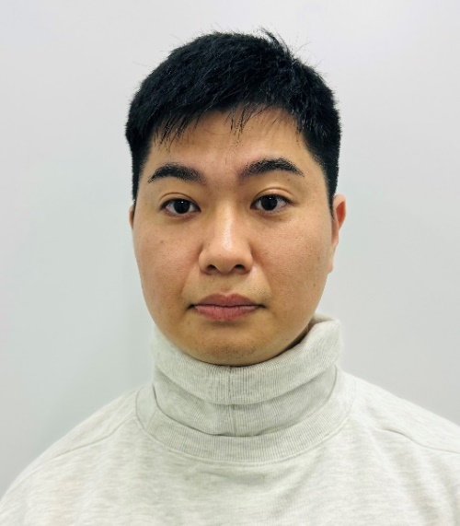
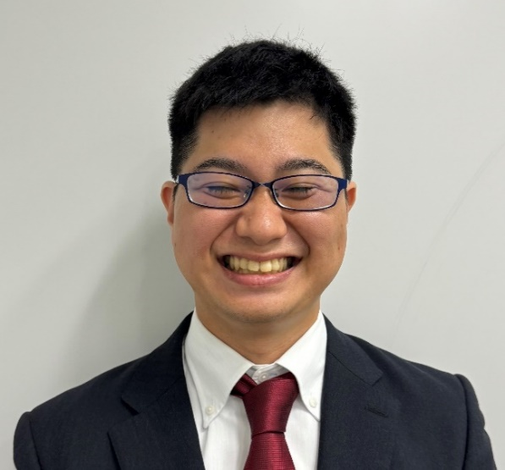
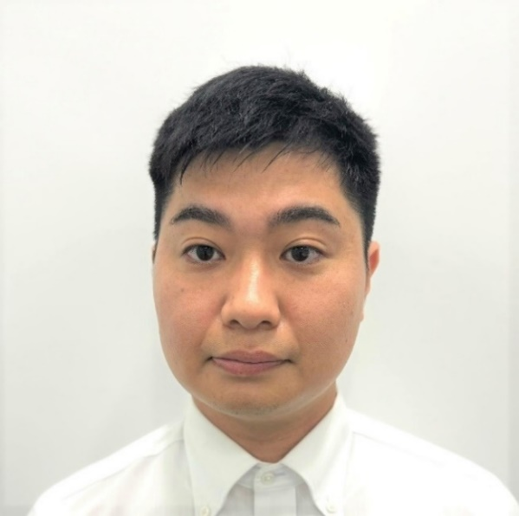
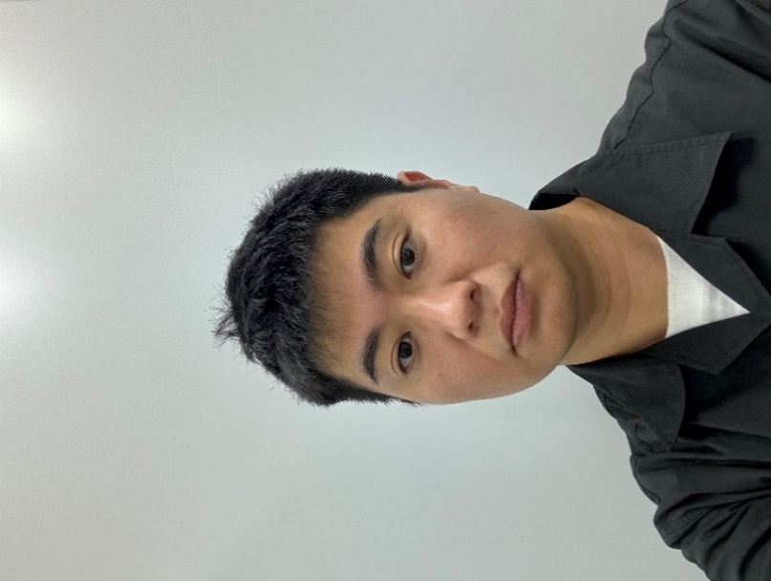
 | 4.口を閉じた自然な表情で、顔の輪郭がはっきりと写っていること 4.Show face looking directly at the camera, not looking over one shoulder (portrait style) or tilted, looking at the camera with a neutral expression, showing both edges of the face clearly and the mouth closed.
 | 5.肌の色が自然に写っていること 5.Show skin tones naturally.
sample
sample
sample
sample
背景および状態 Background & Condition | 1.高解像度で撮影され、適切な明るさとコントラストがあること 1.Photograph must possess appropriate brightness and contrast at high resolution.
 | 2.単一無地で、背景は明るい白であること 2.Background should be plain white background.
 | 3.均等な明るさで撮影されていること（グラデーションは不可） 3.Taken with uniform lighting, not showing shadows or flash reflections on the face and no red eye.
 | 4.背景や顔（目）にフラッシュ及び証明などにより反射光や影がないこと 4.No shadows on the face or on the background and without borders.
 | 5.背景に、椅子の背もたれ、玩具、風景、他の人物等が写っていないこと。 5.No chair backs, toys, scenery or other people visible. |  | 寸法が正しくない | 眼鏡を外していない | 背景と同化しており、着用の洋服が見えない | 自撮りで上三分身（肩から頭のトップまで）が
眼鏡をかけている場合 If wearing glasses | ・眼鏡を外して、撮影されていること ・Glasses must be removed for the photo. |  | 背景が純白でない | 背景に影があり純白・無背景でない |  | 見えていない
 |  |  | 顔の輪郭がはっきり写っていない | 歯が見えている |  | 背景が純白でない
不適切な事例 Inadequite cases | 1. 画像の状態が不鮮明(ピントが合わない等)、変色、傷、汚れ、色むらなどあるもの。 1. Un-cleared, discolored, damaged photos.
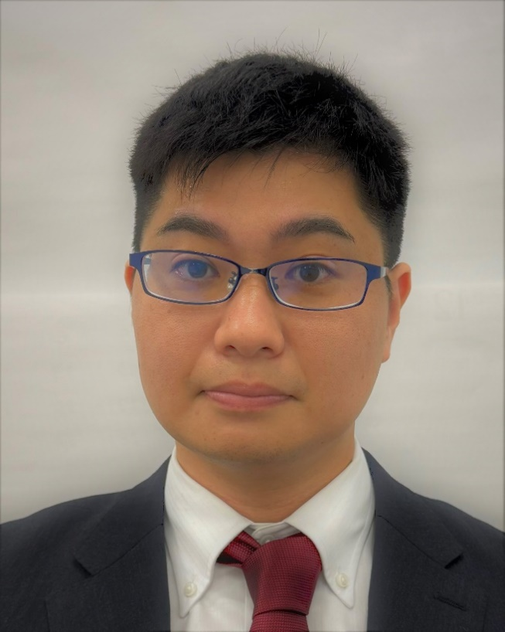

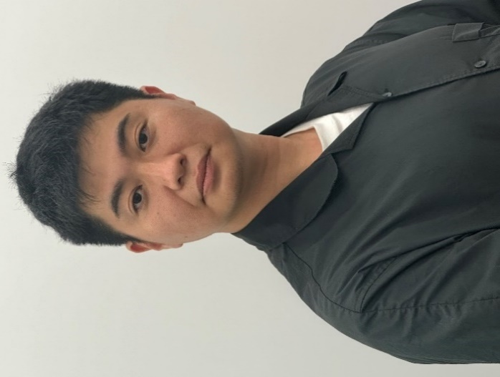
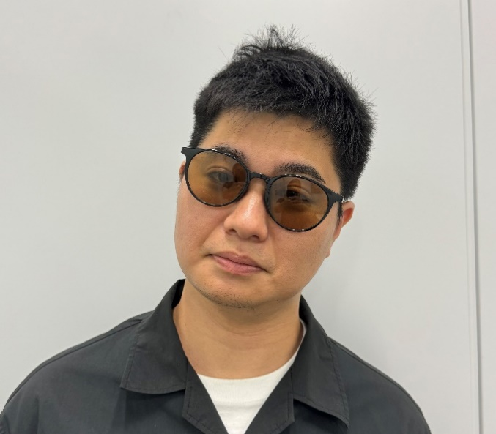
 | 2. カラーコンタクト使用で目の色が変わっているもの。 2. Color of eyes are changed dut to wearing colored contact lenses.
 | 3. サングラスやマスクなどを使用し、個人識別ができないもの。 3. Dificult to identify the person due to wearing dark glasses or flu mask.
 | 4. 写真の修正、合成、コピーなど加工がされているもの。 4. Digitaly modified, copied, processed photos.
 | 5. 着用の洋服が見えず、裸に見えてしまうもの。 5. Wearing overexposed clothes.
sample
sample
sample
sample
OK例 Good example | 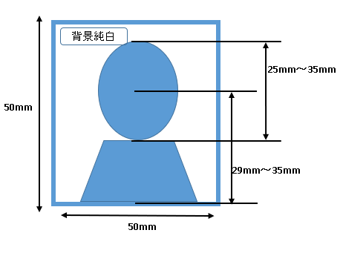

 |  |  | 眼鏡を外していない | スキャンにより画像が高解像度でない | カメラに向かって体・顔が正面ではない | カメラに向かって正面を向いていない
 |  |  | 上三分身（肩から頭のトップまで）が写っていない |  | 寸法が正しくない | サングラスをかけている
 |  |  | 背景に色むらがあり純白・無背景でない |  | 背景が純白でない | 背景が純白でない
 |  |  | 均等な明るさで撮影されていない |  |  | 背景に間仕切りが映り込んでいる
 |  |  | 高解像度で撮影されていない

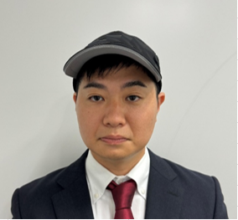
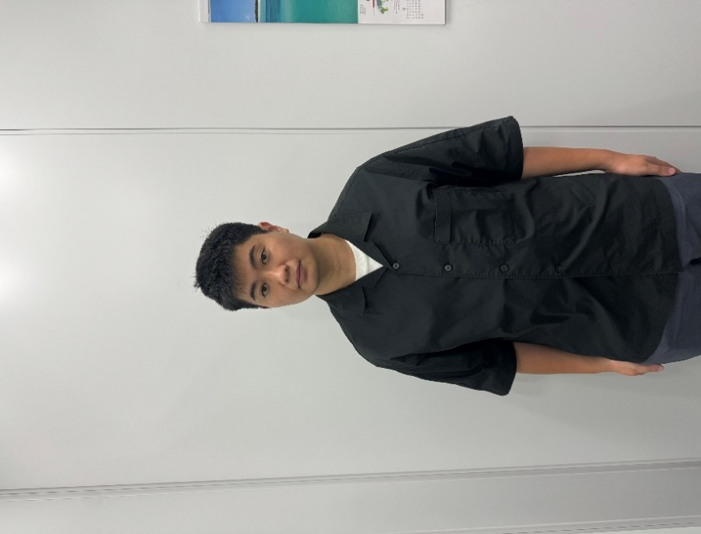
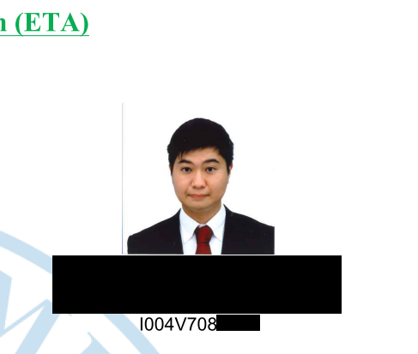

sample
sample
sample
sample

 |  |  | 無帽子でない | 顔のサイズが小さい | パスポートと同じ写真 | 前回のE-VISA申請時と同じ写真
 |  |  | 背景が純白でない | 背景に余計なものが映りこんでいる | 過去6か月以上前に撮影した写真 | 過去6か月以上前に撮影した写真
 |  |  | 目をきちんと開けていない | 背景が純白でない
 |  |  |  | 肩より下まで写っている

